Sheet1
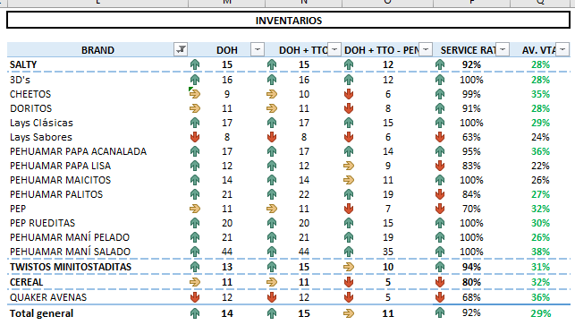
Familia | 01-ago | 02-ago | 03-ago | 04-ago | 07-ago | 08-ago | 09-ago
Lay's | 13 | 15 | 15 | 16 | 15 | 14 | 15
Papa Pehua | 17 | 16 | 16 | 14 | 13 | 14 | 14
Tortilla | 11 | 12 | 12 | 11 | 12 | 11 | 11
Maicitos | 10 | 12 | 15 | 17 | 17 | 16 | 14
Cheetos | 11 | 10 | 9 | 8 | 8 | 8 | 10
Twistos | 16 | 17 | 18 | 18 | 17 | 16 | 15
3D's | 11 | 13 | 15 | 16 | 18 | 17 | 16
Palito | 14 | 16 | 17 | 16 | 19 | 20 | 22
Pep Común | 17 | 15 | 14 | 13 | 13 | 12 | 11
Rueditas | 15 | 14 | 13 | 12 | 23 | 21 | 20

